折讓簿冊別 錯誤訊息
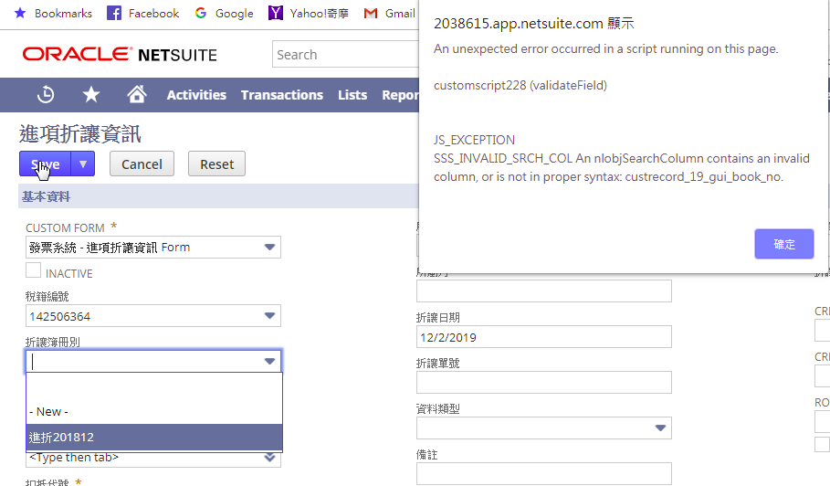

所屬月 錯誤訊息
